安阳8月份
C0 | 王鑫磊 | 
 | 陈妍茜 | 
 | 陈以乐 | 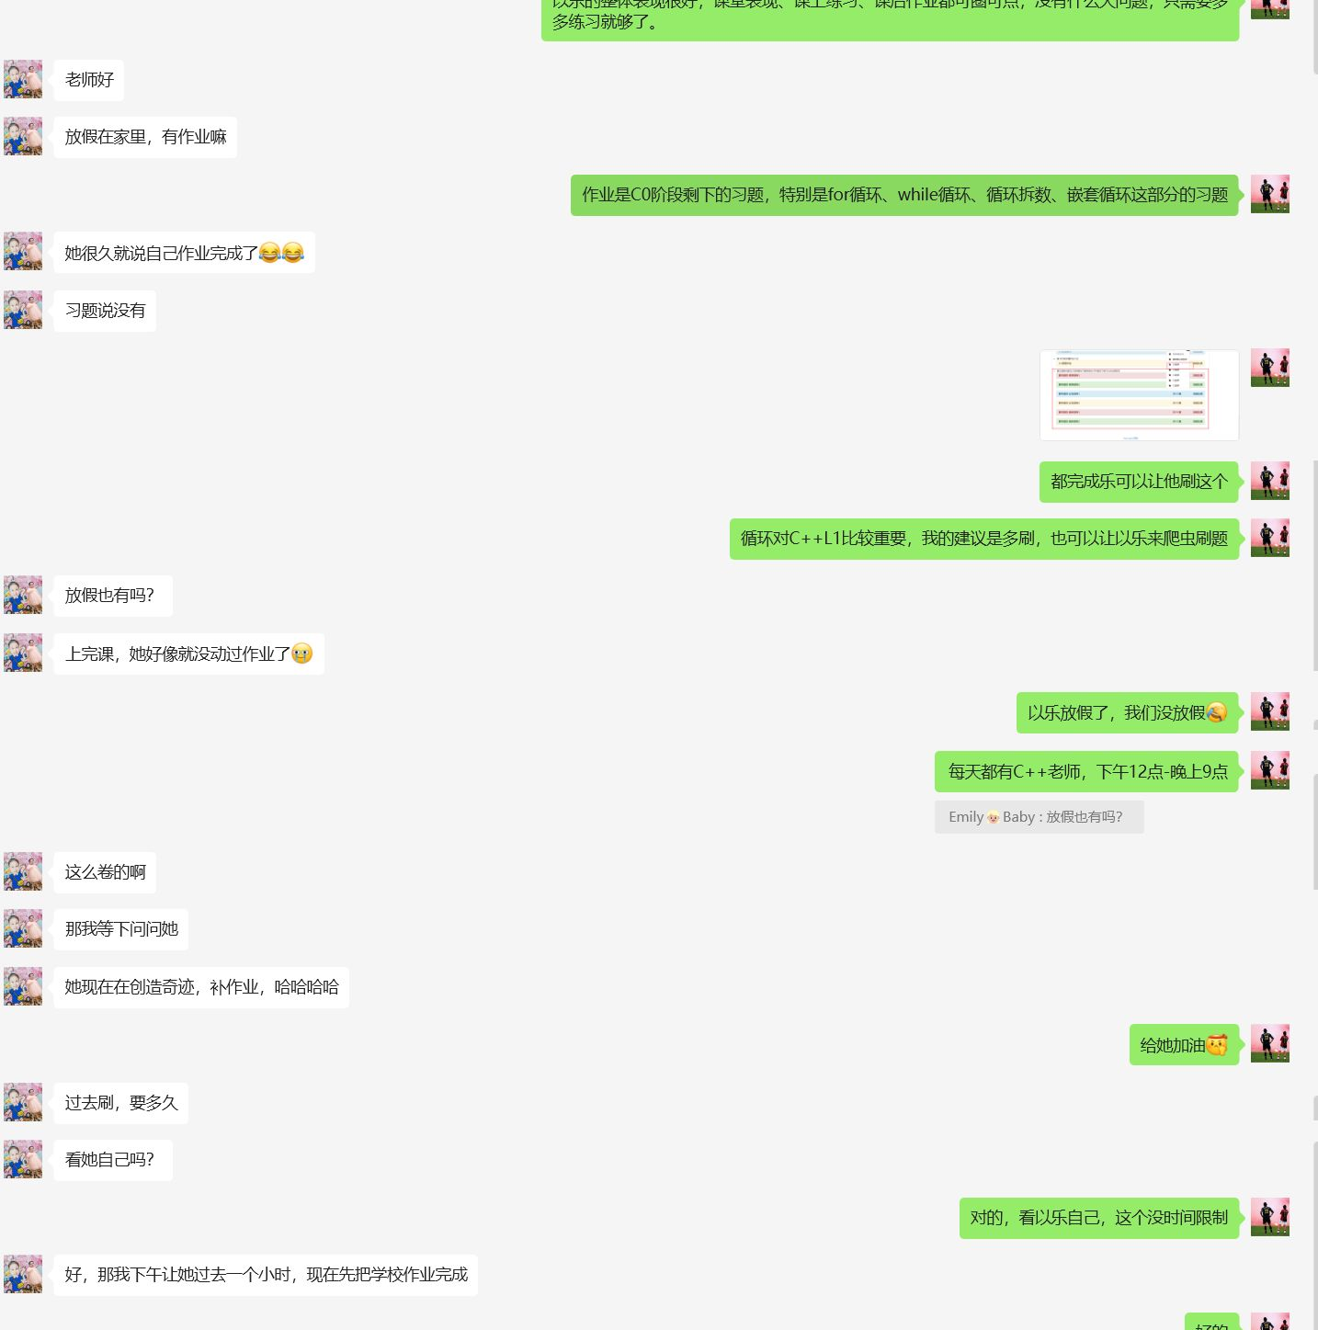
 | 陈思瀚 | 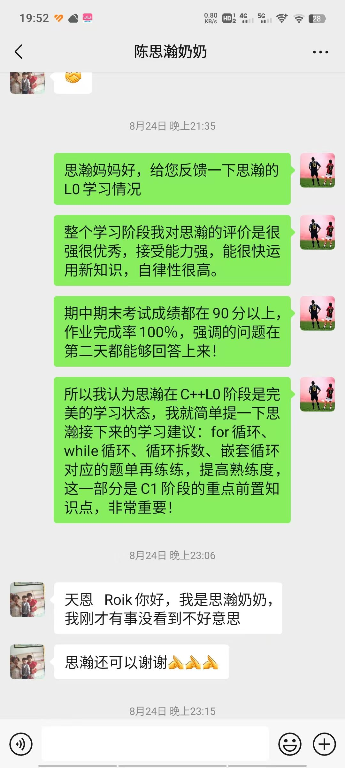

C集训 | 薛楷 | 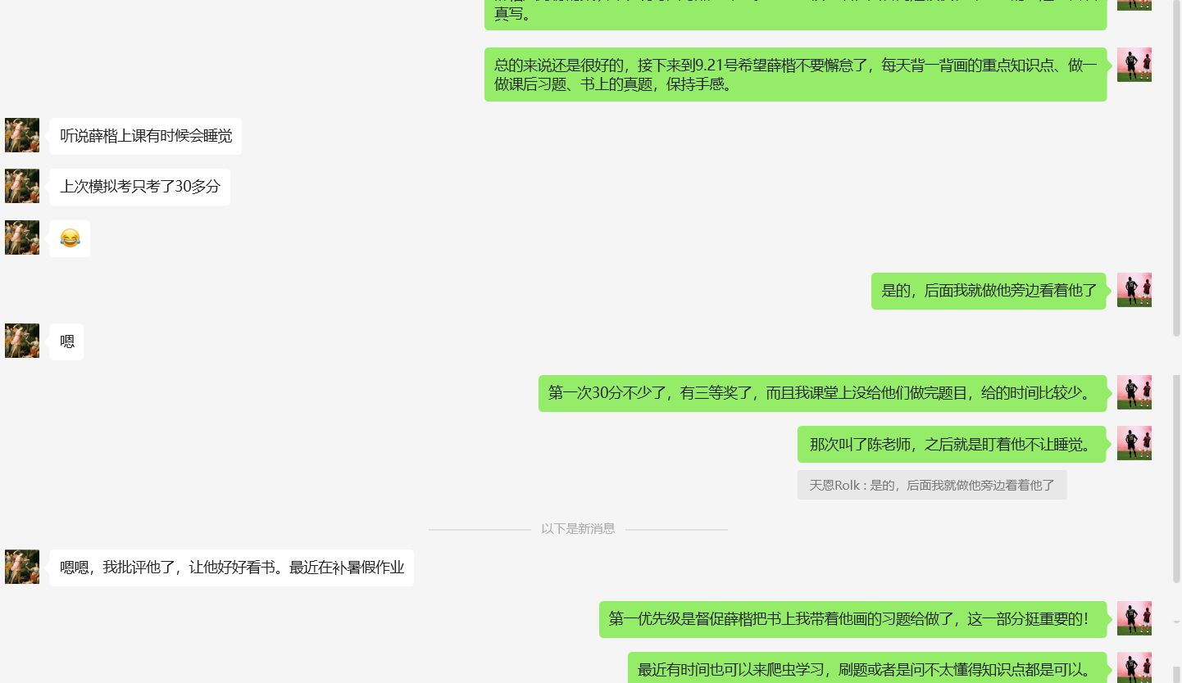
 | 杜旻奕 | 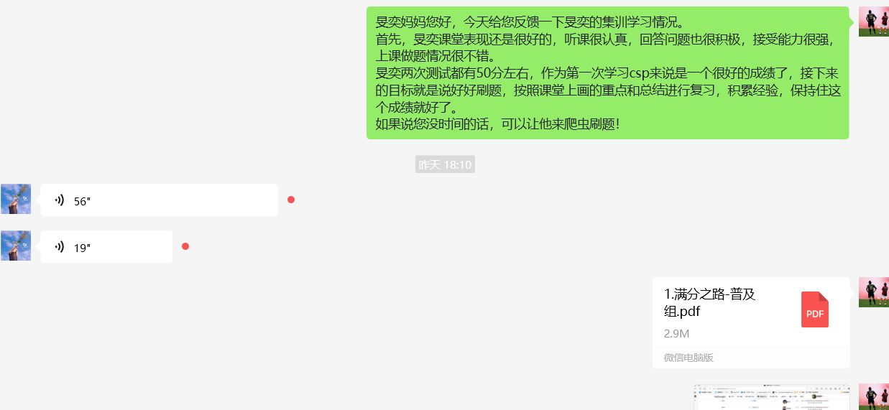
 | 黄轩承 | 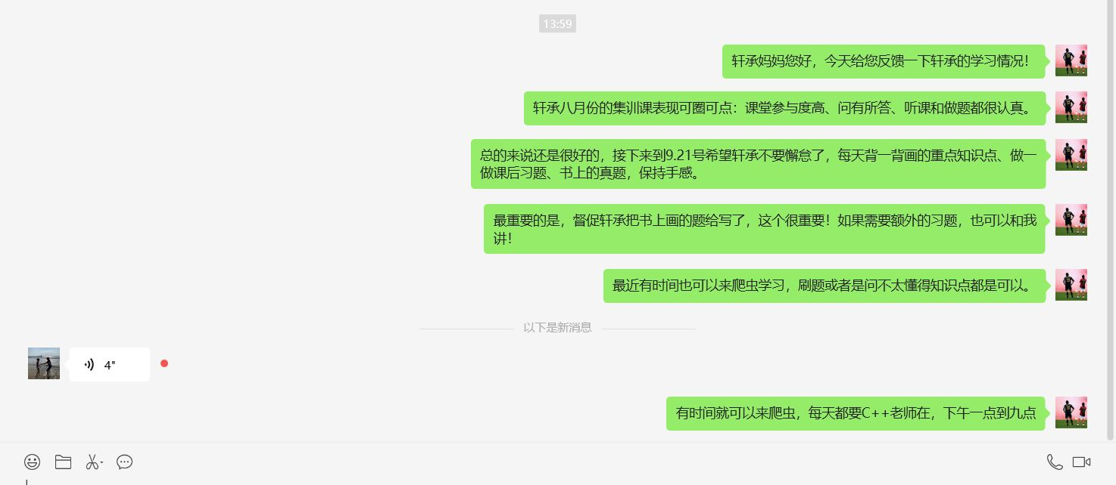
 | 李柏霖 | 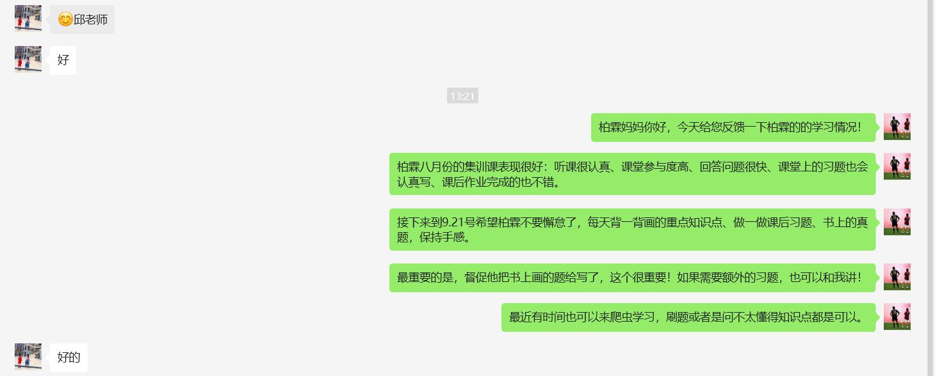
 | 叶梓辰 | 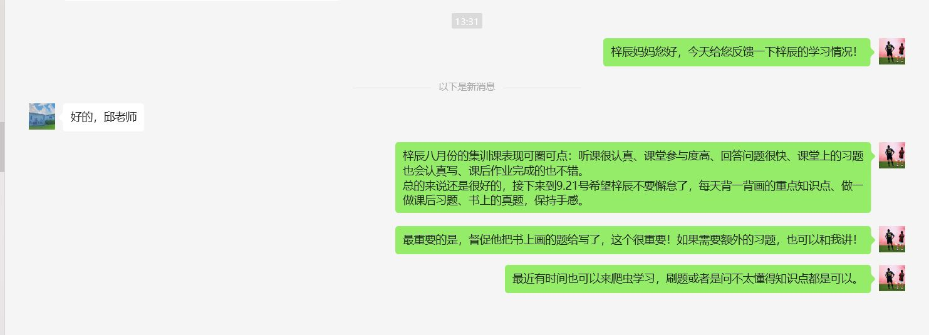
 | 王宸羿 | 
 | 徐晨耀 | 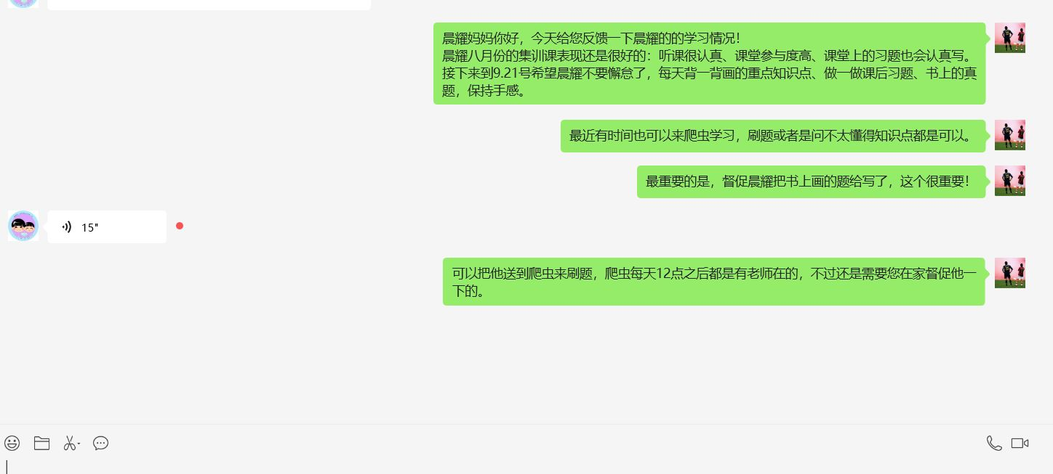
 | 王俊烨 | 无
 | 杨德江 | 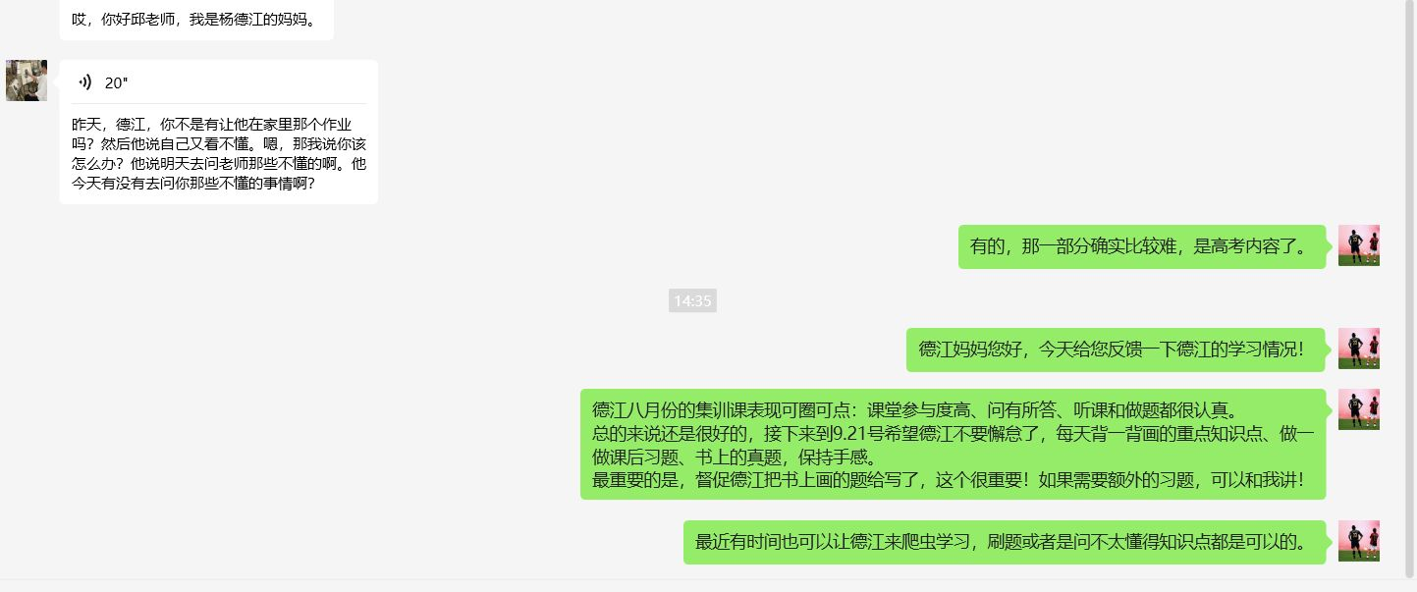
 | 蔡一铭 | 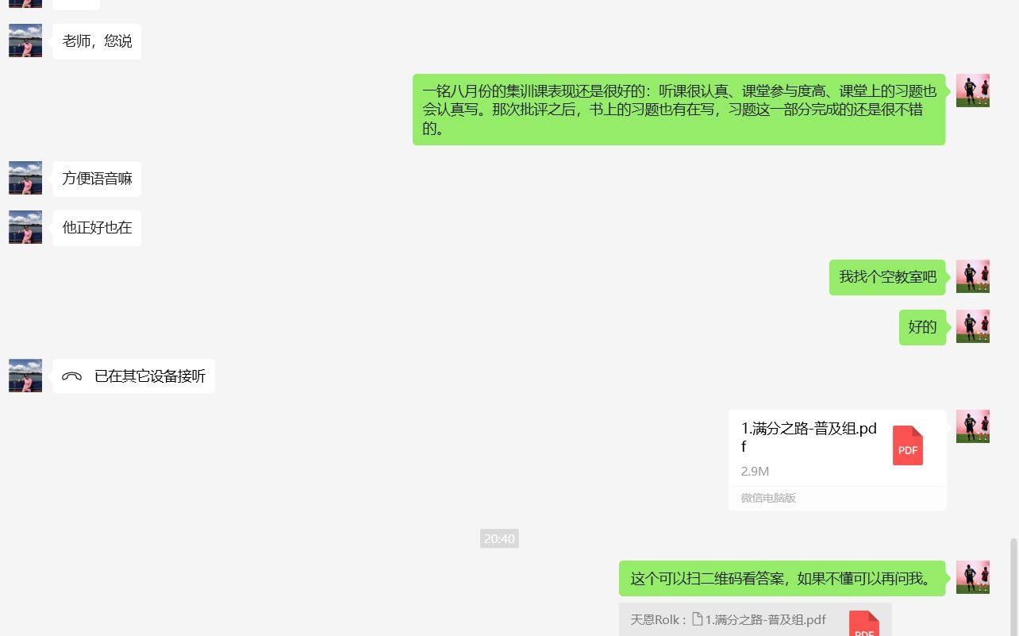
 | 邱仁焕 | 
 | 张泽铖 | 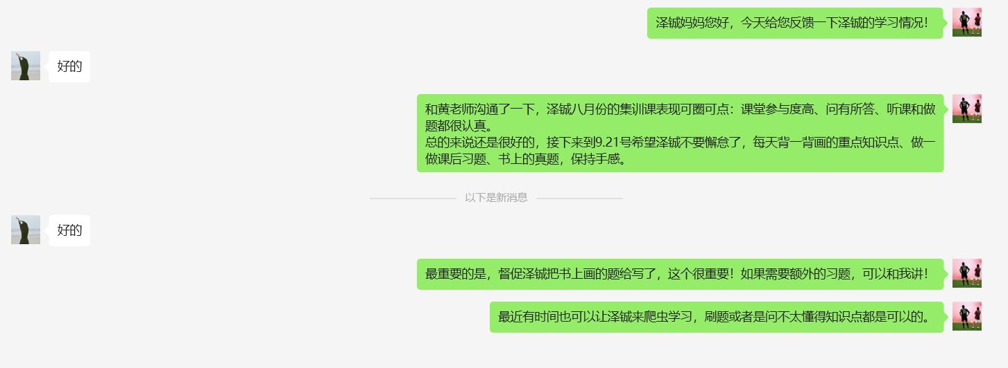
 | 傅子谦 | 
 | 白钊明 | 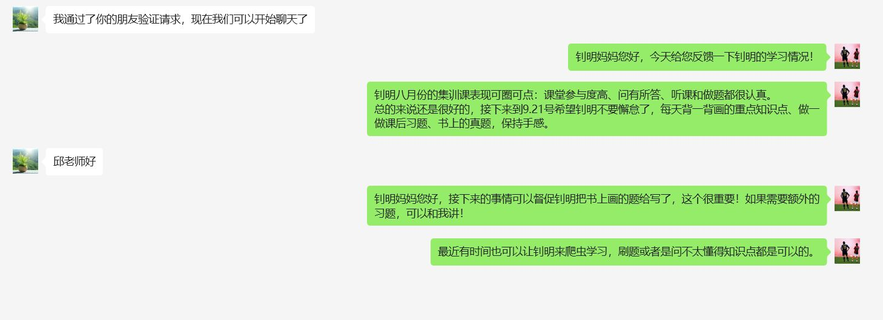
 | 梁钦珺 | 
 | 黄一喆 | 

9：00-11：30 犀牛 | C++L0 （7人） 邱留召 | 陈以乐 | 13454883066 | 中等偏优秀、理解能力中等偏优秀、新知识能很快上手、需要强调纪律
 |  | 王鑫磊 | 18656008911 | 中等偏弱、理解能力中等偏弱、不读题
 |  | 陈思瀚 | 13506562892 | 优秀、理解能力优秀、够自律、会被环境影响(都是摆子的时候也想摆
 |  | 陈妍茜 | 13655875201 | 中等、理解能力中等偏优秀、不够自律

13：00-15：30爬虫 | C++新集训 （17人） 邱留召 | 薛楷 | 13645777830 | 一般、比较倔、作业基本上没见他完成过、不吵的时候就是在走神
 |  | 杜旻奕 | 13506566605 | 中等偏优秀、理解能力中等偏强、比较自律、家长很上心
 |  | 黄轩承 | 13867790791 | 中等、理解能力中等、有点沉默、印象不深
 |  | 李柏霖 | 18006682983 | 中等偏优秀、理解能力中等偏优秀、课堂表现很好、对于不会的问题不够主动
 |  | 叶梓辰 | 13566207902 | 中等、理解能力中等、不够自律
 |  | 王宸羿 | 13967792975 | 中等、理解能力中等、集训阶段表现不好有点懈怠
 |  | 徐晨耀 | 15868743813 | 中等、理解能力中等、对于学过的内容容易走神、眼高手低
 |  | 王俊烨 | 13033620494 | 中等偏优秀、理解能力中等偏优秀、上课表现不错、
 |  | 杨德江 | 15067815390 | 中等、理解能力中等、比较内向、性格上像王礼根
 |  | 蔡一铭 | 18958757238 | 中等偏优秀、理解能力不错、作业有家长督促、上课喜欢说话
 |  | 邱仁焕 | 13967769702 | 优秀、理解能力优秀(学到了C4、比较自律
 |  | 张泽铖 | 13356191087 | 中等、没印象
 |  | 傅子谦 | 15067785887 | 中等、理解能力中等、上课容易走神、作业需要督促
 |  | 白钊明 | 13325993613 | 中等、理解能力一般、做题表现不太理想、没怎么问过问题
 |  | 梁钦珺 | 15988762328 | 中等偏优秀、理解能力中等偏优秀、上课表现很好、喜欢和蔡一铭说话
 |  | 黄一喆 | 15258755008 | 中等、理解能力中等、上课表现不错、做题情况不太理想(不会的问题不会反馈

